상품제안서
복주머니 폴리담요 | 상품코드: S24579

 |  |  |  |  |  |  | 02-713-8555 | www.synergygift.co.kr
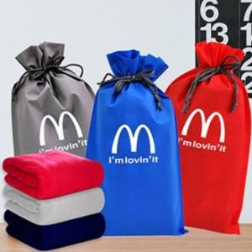

【상세/제작정보】

【인쇄/포장옵션】 | 실크 / OPP(비닐)

【공급단가】 | 수량 | 100~ | 300~ | 500~ | 1,000~ | 3,000~
*VAT별도 | 100*75 | 4,110원 | 3,960원 | 3,810원 | 3,660원 | 3,560원
 | 140*75 | 5,460원 | 5,260원 | 5,060원 | 4,860원 | 4,730원
 | 150*100 | 6,140원 | 5,910원 | 5,680원 | 5,460원 | 5,320원

【상품 URL】 | https://www.synergygift.co.kr:443/src/goods_detail.php?gdno=24579

